十二楼
未来科技城A1（12-14）层矩阵孵化器办公家具采购项目 十二楼
序号 | 项目名称 | 图片 | 颜色 | 规格 | 材质说明 | 单位 | 数量 | 固定全费用综合单价（元） | 合计（元）
办公室（67平）
1 | 前台 |  | 图片色 | 2200*700*1100 | 1、贴面板材：采用符合国家标准E1级环保三聚氰胺防火板， 2、基材：进口中纤板,优质绿色环保产品,甲醛含量≤1.0mg/L密度≥760kg/m3,静曲张 度≥51.2Mpa,吸水膨胀率≤8.1%. 3、粘合剂： 进口乳胶； 4、封边用材：2mm厚PVC胶边，进口热熔胶； 5. 具有防水、防烫、防污、防酸、防碱、防火。 | 张 | 1
2 | 4人工位 | 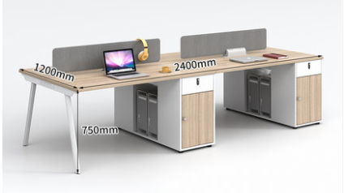 | 图片色 | 2400*1200*750 | 1、贴面板材：采用符合国家标准E1级环保三聚氰胺防火板， 2、基材：进口中纤板,优质绿色环保产品,甲醛含量≤1.0mg/L密度≥760kg/m3,静曲张 度≥51.2Mpa,吸水膨胀率≤8.1%. 3、粘合剂： 进口乳胶； 4、封边用材：2mm厚PVC胶边，进口热熔胶； 5. 具有防水、防烫、防污、防酸、防碱、防火。 | 套 | 2
3 | 单人工位 | 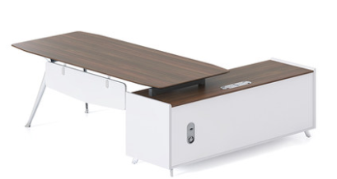 | 图片色 | 1600*800*750 | 1、贴面板材：采用符合国家标准E1级环保三聚氰胺防火板， 2、基材：进口中纤板,优质绿色环保产品,甲醛含量≤1.0mg/L密度≥760kg/m3,静曲张 度≥51.2Mpa,吸水膨胀率≤8.1%. 3、粘合剂： 进口乳胶； 4、封边用材：2mm厚PVC胶边，进口热熔胶； 5. 具有防水、防烫、防污、防酸、防碱、防火。 | 套 | 2
4 | 洽谈桌椅 | 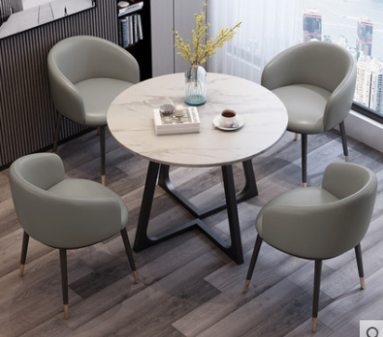 | 图片色 | 1桌4椅（灰色白色岩板） 直径80CM | 1、贴面板材：采用符合国家标准E1级环保三聚氰胺防火板， 2、基材：进口中纤板,优质绿色环保产品,甲醛含量≤1.0mg/L密度≥760kg/m3,静曲张 度≥51.2Mpa,吸水膨胀率≤8.1%. 3、粘合剂： 进口乳胶； 4、封边用材：2mm厚PVC胶边，进口热熔胶； 5. 具有防水、防烫、防污、防酸、防碱、防火。 | 套 | 1
5 | 办公椅 | 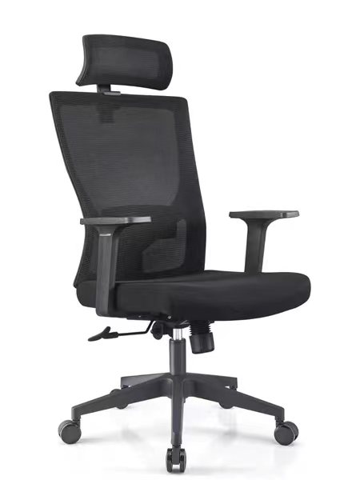 | 黑色 | 1100*600 | 1、面料:选进口网布,耐磨性强,阻燃,经防污处理,清洁方便； 2、辅料:采用杜邦公司的PU成型发泡高密度海绵,表面有一层保护面,可防氧化,防碎,经过HD测试永不变形；钢脚管壁2.0 | 张 | 13
6 | 老板椅 | 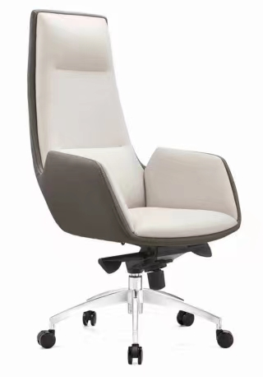 | 图片色 | 1280*700 | 1、面料：选用意大利优质进口头层牛皮； 2、海绵：优质沐森高回弹海绵，椅座50#高密度海绵，椅背40#高密度海绵； 3、曲木板：密度≥600kg/m3，含水率≤9%，经高温蒸煮、高温干燥、高温层压。不变形、不虫蛀、不霉； 4、底盘及气杆：采用意大利进口底盘， 气压升降棒，气动升降，倾仰调节； 5、椅脚及椅轮：黑色强化PU防震静音轮； | 张 | 2
办公室（76平）
7 | 前台 |  | 图片色 | 2200*700*1100 | 1、贴面板材：采用符合国家标准E1级环保三聚氰胺防火板， 2、基材：进口中纤板,优质绿色环保产品,甲醛含量≤1.0mg/L密度≥760kg/m3,静曲张 度≥51.2Mpa,吸水膨胀率≤8.1%. 3、粘合剂： 进口乳胶； 4、封边用材：2mm厚PVC胶边，进口热熔胶； 5. 具有防水、防烫、防污、防酸、防碱、防火。 | 张 | 1
8 | 4人工位 |  | 图片色 | 2400*1200*750 | 1、贴面板材：采用符合国家标准E1级环保三聚氰胺防火板， 2、基材：进口中纤板,优质绿色环保产品,甲醛含量≤1.0mg/L密度≥760kg/m3,静曲张 度≥51.2Mpa,吸水膨胀率≤8.1%. 3、粘合剂： 进口乳胶； 4、封边用材：2mm厚PVC胶边，进口热熔胶； 5. 具有防水、防烫、防污、防酸、防碱、防火。 | 套 | 2
9 | 单人工位 |  | 图片色 | 1600*800*750 | 1、贴面板材：采用符合国家标准E1级环保三聚氰胺防火板， 2、基材：进口中纤板,优质绿色环保产品,甲醛含量≤1.0mg/L密度≥760kg/m3,静曲张 度≥51.2Mpa,吸水膨胀率≤8.1%. 3、粘合剂： 进口乳胶； 4、封边用材：2mm厚PVC胶边，进口热熔胶； 5. 具有防水、防烫、防污、防酸、防碱、防火。 | 套 | 2
10 | 双人沙发 |  | 图片色 | 1700*775 | 采用优质PU皮面料，透气性强，皮质柔软铁手，光滑耐磨，内框架采用依据人体学原理制造的多层板热压成型，经防虫、防腐处理，一次成型高密度泡棉。钢制下架. | 张 | 2
11 | 茶几 | 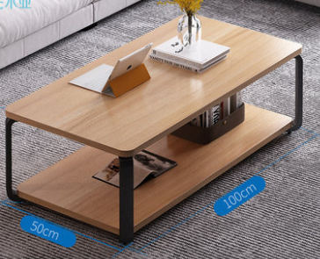 | 图片色 | 1000*500 | 1、贴面板材：采用符合国家标准E1级环保三聚氰胺防火板， 2、基材：进口中纤板,优质绿色环保产品,甲醛含量≤1.0mg/L密度≥760kg/m3,静曲张 度≥51.2Mpa,吸水膨胀率≤8.1%. 3、粘合剂： 进口乳胶； 4、封边用材：2mm厚PVC胶边，进口热熔胶； 5. 具有防水、防烫、防污、防酸、防碱、防火。 | 张 | 2
12 | 办公椅 |  | 黑色 | 1100*600 | 1、面料:选进口网布,耐磨性强,阻燃,经防污处理,清洁方便； 2、辅料:采用杜邦公司的PU成型发泡高密度海绵,表面有一层保护面,可防氧化,防碎,经过HD测试永不变形；钢脚管壁2.0 | 张 | 13
13 | 老板椅 |  | 图片色 | 1280*700 | 1、面料：选用意大利优质进口头层牛皮； 2、海绵：优质沐森高回弹海绵，椅座50#高密度海绵，椅背40#高密度海绵； 3、曲木板：密度≥600kg/m3，含水率≤9%，经高温蒸煮、高温干燥、高温层压。不变形、不虫蛀、不霉； 4、底盘及气杆：采用意大利进口底盘， 气压升降棒，气动升降，倾仰调节； 5、椅脚及椅轮：黑色强化PU防震静音轮； | 张 | 2
办公室（71平）
14 | 前台 | 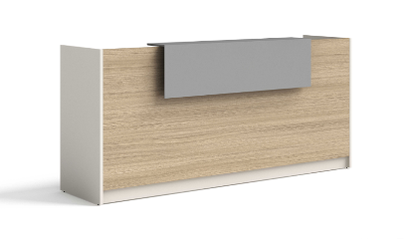 | 图片色 | 2200*700*750 | 1、贴面板材：采用符合国家标准E1级环保三聚氰胺防火板， 2、基材：进口中纤板,优质绿色环保产品,甲醛含量≤1.0mg/L密度≥760kg/m3,静曲张 度≥51.2Mpa,吸水膨胀率≤8.1%. 3、粘合剂： 进口乳胶； 4、封边用材：2mm厚PVC胶边，进口热熔胶； 5. 具有防水、防烫、防污、防酸、防碱、防火。 | 张 | 1
15 | 洽谈沙发 |  | 图片色 | 1500*840*860 | 采用优质PU皮面料，透气性强，皮质柔软铁手，光滑耐磨，内框架采用依据人体学原理制造的多层板热压成型，经防虫、防腐处理，一次成型高密度泡棉。钢制下架. | 张 | 2
16 | 茶几 |  | 图片色 | 1000*500 | 1、贴面板材：采用符合国家标准E1级环保三聚氰胺防火板， 2、基材：进口中纤板,优质绿色环保产品,甲醛含量≤1.0mg/L密度≥760kg/m3,静曲张 度≥51.2Mpa,吸水膨胀率≤8.1%. 3、粘合剂： 进口乳胶； 4、封边用材：2mm厚PVC胶边，进口热熔胶； 5. 具有防水、防烫、防污、防酸、防碱、防火。 | 张 | 2
17 | 4人工位 |  | 图片色 | 2400*1200*750 | 1、贴面板材：采用符合国家标准E1级环保三聚氰胺防火板， 2、基材：进口中纤板,优质绿色环保产品,甲醛含量≤1.0mg/L密度≥760kg/m3,静曲张 度≥51.2Mpa,吸水膨胀率≤8.1%. 3、粘合剂： 进口乳胶； 4、封边用材：2mm厚PVC胶边，进口热熔胶； 5. 具有防水、防烫、防污、防酸、防碱、防火。 | 套 | 2
18 | 单人工位 |  | 图片色 | 1600*800*750 | 1、贴面板材：采用符合国家标准E1级环保三聚氰胺防火板， 2、基材：进口中纤板,优质绿色环保产品,甲醛含量≤1.0mg/L密度≥760kg/m3,静曲张 度≥51.2Mpa,吸水膨胀率≤8.1%. 3、粘合剂： 进口乳胶； 4、封边用材：2mm厚PVC胶边，进口热熔胶； 5. 具有防水、防烫、防污、防酸、防碱、防火。 | 套 | 2
19 | 办公椅 |  | 黑色 | 1100*600 | 1、面料:选进口网布,耐磨性强,阻燃,经防污处理,清洁方便； 2、辅料:采用杜邦公司的PU成型发泡高密度海绵,表面有一层保护面,可防氧化,防碎,经过HD测试永不变形；钢脚管壁2.0 | 张 | 13
20 | 老板椅 |  | 图片色 | 1280*700 | 1、面料：选用意大利优质进口头层牛皮； 2、海绵：优质沐森高回弹海绵，椅座50#高密度海绵，椅背40#高密度海绵； 3、曲木板：密度≥600kg/m3，含水率≤9%，经高温蒸煮、高温干燥、高温层压。不变形、不虫蛀、不霉； 4、底盘及气杆：采用意大利进口底盘， 气压升降棒，气动升降，倾仰调节； 5、椅脚及椅轮：黑色强化PU防震静音轮； | 张 | 2
办公室（137平）
21 | 前台 |  | 图片色 | 2200*700*1100 | 1、贴面板材：采用符合国家标准E1级环保三聚氰胺防火板， 2、基材：进口中纤板,优质绿色环保产品,甲醛含量≤1.0mg/L密度≥760kg/m3,静曲张 度≥51.2Mpa,吸水膨胀率≤8.1%. 3、粘合剂： 进口乳胶； 4、封边用材：2mm厚PVC胶边，进口热熔胶； 5. 具有防水、防烫、防污、防酸、防碱、防火。 | 张 | 1
22 | 4人工位 |  | 图片色 | 2400*1200*750 | 1、贴面板材：采用符合国家标准E1级环保三聚氰胺防火板， 2、基材：进口中纤板,优质绿色环保产品,甲醛含量≤1.0mg/L密度≥760kg/m3,静曲张 度≥51.2Mpa,吸水膨胀率≤8.1%. 3、粘合剂： 进口乳胶； 4、封边用材：2mm厚PVC胶边，进口热熔胶； 5. 具有防水、防烫、防污、防酸、防碱、防火。 | 套 | 3
23 | 6人工位 | 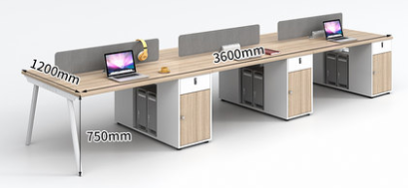 | 图片色 | 4200*1400*750 | 1、贴面板材：采用符合国家标准E1级环保三聚氰胺防火板， 2、基材：进口中纤板,优质绿色环保产品,甲醛含量≤1.0mg/L密度≥760kg/m3,静曲张 度≥51.2Mpa,吸水膨胀率≤8.1%. 3、粘合剂： 进口乳胶； 4、封边用材：2mm厚PVC胶边，进口热熔胶； 5. 具有防水、防烫、防污、防酸、防碱、防火。 | 套 | 1
24 | 单人工位 |  | 图片色 | 1600*800*750 | 1、贴面板材：采用符合国家标准E1级环保三聚氰胺防火板， 2、基材：进口中纤板,优质绿色环保产品,甲醛含量≤1.0mg/L密度≥760kg/m3,静曲张 度≥51.2Mpa,吸水膨胀率≤8.1%. 3、粘合剂： 进口乳胶； 4、封边用材：2mm厚PVC胶边，进口热熔胶； 5. 具有防水、防烫、防污、防酸、防碱、防火。 | 套 | 2
25 | 沙发 |  | 图片色 | 1700*775 | 采用优质PU皮面料，透气性强，皮质柔软铁手，光滑耐磨，内框架采用依据人体学原理制造的多层板热压成型，经防虫、防腐处理，一次成型高密度泡棉。钢制下架. | 张 | 2
26 | 茶几 |  | 图片色 | 1000*500 | 1、贴面板材：采用符合国家标准E1级环保三聚氰胺防火板， 2、基材：进口中纤板,优质绿色环保产品,甲醛含量≤1.0mg/L密度≥760kg/m3,静曲张 度≥51.2Mpa,吸水膨胀率≤8.1%. 3、粘合剂： 进口乳胶； 4、封边用材：2mm厚PVC胶边，进口热熔胶； 5. 具有防水、防烫、防污、防酸、防碱、防火。 | 张 | 2
27 | 办公椅 |  | 黑色 | 1100*600 | 1、面料:选进口网布,耐磨性强,阻燃,经防污处理,清洁方便； 2、辅料:采用杜邦公司的PU成型发泡高密度海绵,表面有一层保护面,可防氧化,防碎,经过HD测试永不变形；钢脚管壁2.0 | 张 | 23
28 | 老板椅 |  | 图片色 | 1280*700 | 1、面料：选用意大利优质进口头层牛皮； 2、海绵：优质沐森高回弹海绵，椅座50#高密度海绵，椅背40#高密度海绵； 3、曲木板：密度≥600kg/m3，含水率≤9%，经高温蒸煮、高温干燥、高温层压。不变形、不虫蛀、不霉； 4、底盘及气杆：采用意大利进口底盘， 气压升降棒，气动升降，倾仰调节； 5、椅脚及椅轮：黑色强化PU防震静音轮； | 张 | 2
 | 办公室（95平）
29 | 前台 |  | 图片色 | 2600*700*1100 | 1、贴面板材：采用符合国家标准E1级环保三聚氰胺防火板， 2、基材：进口中纤板,优质绿色环保产品,甲醛含量≤1.0mg/L密度≥760kg/m3,静曲张 度≥51.2Mpa,吸水膨胀率≤8.1%. 3、粘合剂： 进口乳胶； 4、封边用材：2mm厚PVC胶边，进口热熔胶； 5. 具有防水、防烫、防污、防酸、防碱、防火。 | 张 | 1
30 | 4人工位 |  | 图片色 | 2400*1200*750 | 1、贴面板材：采用符合国家标准E1级环保三聚氰胺防火板， 2、基材：进口中纤板,优质绿色环保产品,甲醛含量≤1.0mg/L密度≥760kg/m3,静曲张 度≥51.2Mpa,吸水膨胀率≤8.1%. 3、粘合剂： 进口乳胶； 4、封边用材：2mm厚PVC胶边，进口热熔胶； 5. 具有防水、防烫、防污、防酸、防碱、防火。 | 套 | 1
31 | 6人工位 |  | 图片色 | 4200*1400*750 | 1、贴面板材：采用符合国家标准E1级环保三聚氰胺防火板， 2、基材：进口中纤板,优质绿色环保产品,甲醛含量≤1.0mg/L密度≥760kg/m3,静曲张 度≥51.2Mpa,吸水膨胀率≤8.1%. 3、粘合剂： 进口乳胶； 4、封边用材：2mm厚PVC胶边，进口热熔胶； 5. 具有防水、防烫、防污、防酸、防碱、防火。 | 套 | 1
32 | 单人工位 |  | 图片色 | 1600*800*750 | 1、贴面板材：采用符合国家标准E1级环保三聚氰胺防火板， 2、基材：进口中纤板,优质绿色环保产品,甲醛含量≤1.0mg/L密度≥760kg/m3,静曲张 度≥51.2Mpa,吸水膨胀率≤8.1%. 3、粘合剂： 进口乳胶； 4、封边用材：2mm厚PVC胶边，进口热熔胶； 5. 具有防水、防烫、防污、防酸、防碱、防火。 | 套 | 2
33 | 老板椅 |  | 图片色 | 1280*700 | 1、面料：选用意大利优质进口头层牛皮； 2、海绵：优质沐森高回弹海绵，椅座50#高密度海绵，椅背40#高密度海绵； 3、曲木板：密度≥600kg/m3，含水率≤9%，经高温蒸煮、高温干燥、高温层压。不变形、不虫蛀、不霉； 4、底盘及气杆：采用意大利进口底盘， 气压升降棒，气动升降，倾仰调节； 5、椅脚及椅轮：黑色强化PU防震静音轮； | 张 | 2
34 | 会议桌 | 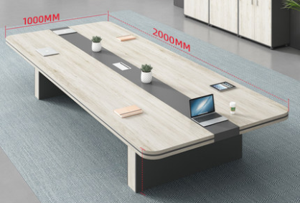 | 图片色 | 2000*1000*750 | 1、贴面板材：采用符合国家标准E1级环保三聚氰胺防火板， 2、基材：进口中纤板,优质绿色环保产品,甲醛含量≤1.0mg/L密度≥760kg/m3,静曲张 度≥51.2Mpa,吸水膨胀率≤8.1%. 3、粘合剂： 进口乳胶； 4、封边用材：2mm厚PVC胶边，进口热熔胶； 5. 具有防水、防烫、防污、防酸、防碱、防火。 | 张 | 1
35 | 办公椅 |  | 黑色 | 1100*600 | 1、面料:选进口网布,耐磨性强,阻燃,经防污处理,清洁方便； 2、辅料:采用杜邦公司的PU成型发泡高密度海绵,表面有一层保护面,可防氧化,防碎,经过HD测试永不变形；钢脚管壁2.0 | 张 | 23
办公室（107平）
36 | 前台 |  | 图片色 | 2200*700*1100 | 1、贴面板材：采用符合国家标准E1级环保三聚氰胺防火板， 2、基材：进口中纤板,优质绿色环保产品,甲醛含量≤1.0mg/L密度≥760kg/m3,静曲张 度≥51.2Mpa,吸水膨胀率≤8.1%. 3、粘合剂： 进口乳胶； 4、封边用材：2mm厚PVC胶边，进口热熔胶； 5. 具有防水、防烫、防污、防酸、防碱、防火。 | 张 | 1
37 | 4人工位 |  | 图片色 | 2400*1200*750 | 1、贴面板材：采用符合国家标准E1级环保三聚氰胺防火板， 2、基材：进口中纤板,优质绿色环保产品,甲醛含量≤1.0mg/L密度≥760kg/m3,静曲张 度≥51.2Mpa,吸水膨胀率≤8.1%. 3、粘合剂： 进口乳胶； 4、封边用材：2mm厚PVC胶边，进口热熔胶； 5. 具有防水、防烫、防污、防酸、防碱、防火。 | 套 | 1
38 | 6人工位 |  | 图片色 | 4200*1400*750 | 1、贴面板材：采用符合国家标准E1级环保三聚氰胺防火板， 2、基材：进口中纤板,优质绿色环保产品,甲醛含量≤1.0mg/L密度≥760kg/m3,静曲张 度≥51.2Mpa,吸水膨胀率≤8.1%. 3、粘合剂： 进口乳胶； 4、封边用材：2mm厚PVC胶边，进口热熔胶； 5. 具有防水、防烫、防污、防酸、防碱、防火。 | 套 | 1
39 | 单人工位 |  | 图片色 | 1600*800*750 | 1、贴面板材：采用符合国家标准E1级环保三聚氰胺防火板， 2、基材：进口中纤板,优质绿色环保产品,甲醛含量≤1.0mg/L密度≥760kg/m3,静曲张 度≥51.2Mpa,吸水膨胀率≤8.1%. 3、粘合剂： 进口乳胶； 4、封边用材：2mm厚PVC胶边，进口热熔胶； 5. 具有防水、防烫、防污、防酸、防碱、防火。 | 套 | 2
40 | 老板椅 |  | 图片色 | 1280*700 | 1、面料：选用意大利优质进口头层牛皮； 2、海绵：优质沐森高回弹海绵，椅座50#高密度海绵，椅背40#高密度海绵； 3、曲木板：密度≥600kg/m3，含水率≤9%，经高温蒸煮、高温干燥、高温层压。不变形、不虫蛀、不霉； 4、底盘及气杆：采用意大利进口底盘， 气压升降棒，气动升降，倾仰调节； 5、椅脚及椅轮：黑色强化PU防震静音轮； | 张 | 2
41 | 会议桌 | 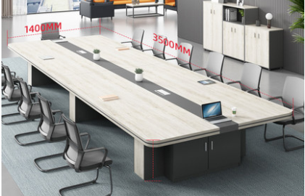 | 图片色 | 3000*1200*750 | 1、贴面板材：采用符合国家标准E1级环保三聚氰胺防火板， 2、基材：进口中纤板,优质绿色环保产品,甲醛含量≤1.0mg/L密度≥760kg/m3,静曲张 度≥51.2Mpa,吸水膨胀率≤8.1%. 3、粘合剂： 进口乳胶； 4、封边用材：2mm厚PVC胶边，进口热熔胶； 5. 具有防水、防烫、防污、防酸、防碱、防火。 | 张 | 1
42 | 办公椅 |  | 黑色 | 1100*600 | 1、面料:选进口网布,耐磨性强,阻燃,经防污处理,清洁方便； 2、辅料:采用杜邦公司的PU成型发泡高密度海绵,表面有一层保护面,可防氧化,防碎,经过HD测试永不变形；钢脚管壁2.0 | 张 | 25
 | 办公室（92平）
43 | 前台 |  | 图片色 | 1900*700*1100 | 1、贴面板材：采用符合国家标准E1级环保三聚氰胺防火板， 2、基材：进口中纤板,优质绿色环保产品,甲醛含量≤1.0mg/L密度≥760kg/m3,静曲张 度≥51.2Mpa,吸水膨胀率≤8.1%. 3、粘合剂： 进口乳胶； 4、封边用材：2mm厚PVC胶边，进口热熔胶； 5. 具有防水、防烫、防污、防酸、防碱、防火。 | 张 | 1
44 | 6人工位 |  | 图片色 | 4200*1400*750 | 1、贴面板材：采用符合国家标准E1级环保三聚氰胺防火板， 2、基材：进口中纤板,优质绿色环保产品,甲醛含量≤1.0mg/L密度≥760kg/m3,静曲张 度≥51.2Mpa,吸水膨胀率≤8.1%. 3、粘合剂： 进口乳胶； 4、封边用材：2mm厚PVC胶边，进口热熔胶； 5. 具有防水、防烫、防污、防酸、防碱、防火。 | 套 | 1
45 | 单人工位 |  | 图片色 | 1600*800*750 | 1、贴面板材：采用符合国家标准E1级环保三聚氰胺防火板， 2、基材：进口中纤板,优质绿色环保产品,甲醛含量≤1.0mg/L密度≥760kg/m3,静曲张 度≥51.2Mpa,吸水膨胀率≤8.1%. 3、粘合剂： 进口乳胶； 4、封边用材：2mm厚PVC胶边，进口热熔胶； 5. 具有防水、防烫、防污、防酸、防碱、防火。 | 套 | 1
46 | 沙发 |  | 图片色 | 1700*775 | 采用优质PU皮面料，透气性强，皮质柔软铁手，光滑耐磨，内框架采用依据人体学原理制造的多层板热压成型，经防虫、防腐处理，一次成型高密度泡棉。钢制下架. | 张 | 1
47 | 茶几 |  | 图片色 | 1000*500 | 1、贴面板材：采用符合国家标准E1级环保三聚氰胺防火板， 2、基材：进口中纤板,优质绿色环保产品,甲醛含量≤1.0mg/L密度≥760kg/m3,静曲张 度≥51.2Mpa,吸水膨胀率≤8.1%. 3、粘合剂： 进口乳胶； 4、封边用材：2mm厚PVC胶边，进口热熔胶； 5. 具有防水、防烫、防污、防酸、防碱、防火。 | 张 | 1
办公室（73平）
48 | 前台 |  | 图片色 | 1900*700*1100 | 1、贴面板材：采用符合国家标准E1级环保三聚氰胺防火板， 2、基材：进口中纤板,优质绿色环保产品,甲醛含量≤1.0mg/L密度≥760kg/m3,静曲张 度≥51.2Mpa,吸水膨胀率≤8.1%. 3、粘合剂： 进口乳胶； 4、封边用材：2mm厚PVC胶边，进口热熔胶； 5. 具有防水、防烫、防污、防酸、防碱、防火。 | 张 | 1
49 | 6人工位 |  | 图片色 | 4200*1400*750 | 1、贴面板材：采用符合国家标准E1级环保三聚氰胺防火板， 2、基材：进口中纤板,优质绿色环保产品,甲醛含量≤1.0mg/L密度≥760kg/m3,静曲张 度≥51.2Mpa,吸水膨胀率≤8.1%. 3、粘合剂： 进口乳胶； 4、封边用材：2mm厚PVC胶边，进口热熔胶； 5. 具有防水、防烫、防污、防酸、防碱、防火。 | 套 | 1
50 | 单人工位 |  | 图片色 | 1600*800*750 | 1、贴面板材：采用符合国家标准E1级环保三聚氰胺防火板， 2、基材：进口中纤板,优质绿色环保产品,甲醛含量≤1.0mg/L密度≥760kg/m3,静曲张 度≥51.2Mpa,吸水膨胀率≤8.1%. 3、粘合剂： 进口乳胶； 4、封边用材：2mm厚PVC胶边，进口热熔胶； 5. 具有防水、防烫、防污、防酸、防碱、防火。 | 套 | 1
51 | 沙发 | 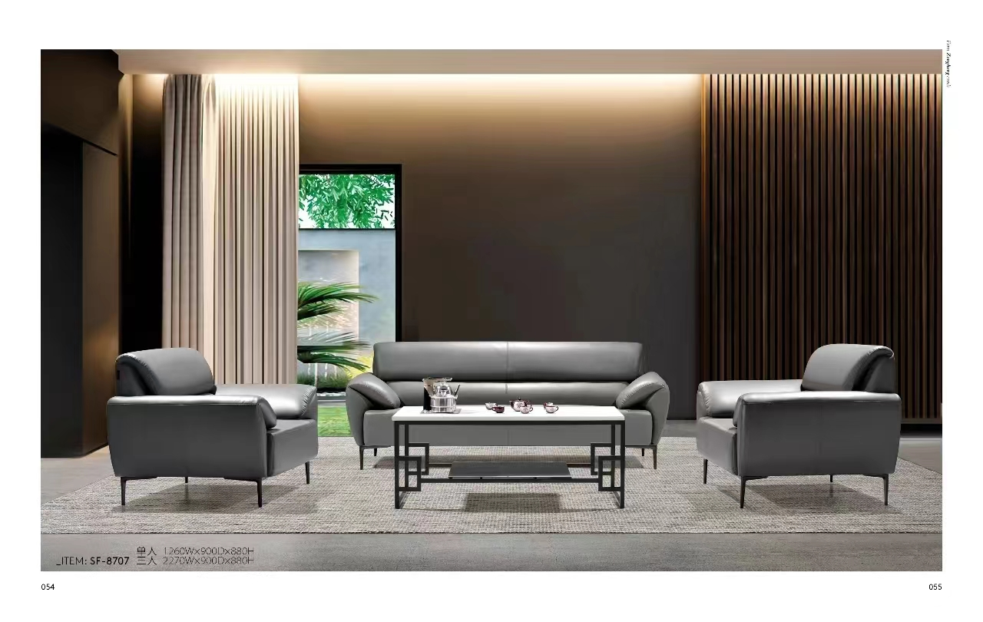 | 图片色 | 1700*775 | 采用优质PU皮面料，透气性强，皮质柔软铁手，光滑耐磨，内框架采用依据人体学原理制造的多层板热压成型，经防虫、防腐处理，一次成型高密度泡棉。钢制下架. | 张 | 1
52 | 茶几 |  | 图片色 | 1000*500 | 1、贴面板材：采用符合国家标准E1级环保三聚氰胺防火板， 2、基材：进口中纤板,优质绿色环保产品,甲醛含量≤1.0mg/L密度≥760kg/m3,静曲张 度≥51.2Mpa,吸水膨胀率≤8.1%. 3、粘合剂： 进口乳胶； 4、封边用材：2mm厚PVC胶边，进口热熔胶； 5. 具有防水、防烫、防污、防酸、防碱、防火。 | 张 | 1
十二楼合计

十四楼
未来科技城A1（12-14）层矩阵孵化器办公家具采购项目 十四楼
序号 | 项目名称 | 图片 | 颜色 | 规格 | 材质说明 | 单位 | 数量 | 固定全费用综合单价（元） | 合计（元）
办公室（96平）
1 | 前台 |  | 图片色 | 2200*700*1100 | 1、贴面板材：采用符合国家标准E1级环保三聚氰胺防火板， 2、基材：进口中纤板,优质绿色环保产品,甲醛含量≤1.0mg/L密度≥760kg/m3,静曲张度≥51.2Mpa,吸水膨胀率≤8.1%. 3、粘合剂：进口乳胶； 4、封边用材：2mm厚PVC胶边，进口热熔胶； 5.具有防水、防烫、防污、防酸、防碱、防火。 | 张 | 1
2 | 4人工位 |  | 图片色 | 2400*1200*750 | 1、贴面板材：采用符合国家标准E1级环保三聚氰胺防火板， 2、基材：进口中纤板,优质绿色环保产品,甲醛含量≤1.0mg/L密度≥760kg/m3,静曲张度≥51.2Mpa,吸水膨胀率≤8.1%. 3、粘合剂：进口乳胶； 4、封边用材：2mm厚PVC胶边，进口热熔胶； 5.具有防水、防烫、防污、防酸、防碱、防火。 | 套 | 1
3 | 6人工位 |  | 图片色 | 3600*1200*750 | 1、贴面板材：采用符合国家标准E1级环保三聚氰胺防火板， 2、基材：进口中纤板,优质绿色环保产品,甲醛含量≤1.0mg/L密度≥760kg/m3,静曲张度≥51.2Mpa,吸水膨胀率≤8.1%. 3、粘合剂：进口乳胶； 4、封边用材：2mm厚PVC胶边，进口热熔胶； 5.具有防水、防烫、防污、防酸、防碱、防火。 | 套 | 1
4 | 单人工位 |  | 图片色 | 1600*800 | 1、贴面板材：采用符合国家标准E1级环保三聚氰胺防火板， 2、基材：进口中纤板,优质绿色环保产品,甲醛含量≤1.0mg/L密度≥760kg/m3,静曲张度≥51.2Mpa,吸水膨胀率≤8.1%. 3、粘合剂：进口乳胶； 4、封边用材：2mm厚PVC胶边，进口热熔胶； 5.具有防水、防烫、防污、防酸、防碱、防火。 | 套 | 1
5 | 双人沙发 |  | 图片色 | 1700*775 | 采用优质PU皮面料，透气性强，皮质柔软铁手，光滑耐磨，内框架采用依据人体学原理制造的多层板热压成型，经防虫、防腐处理，一次成型高密度泡棉。钢制下架. | 张 | 1
6 | 茶几 |  | 图片色 | 1000*500 | 1、贴面板材：采用符合国家标准E1级环保三聚氰胺防火板， 2、基材：进口中纤板,优质绿色环保产品,甲醛含量≤1.0mg/L密度≥760kg/m3,静曲张度≥51.2Mpa,吸水膨胀率≤8.1%. 3、粘合剂：进口乳胶； 4、封边用材：2mm厚PVC胶边，进口热熔胶； 5.具有防水、防烫、防污、防酸、防碱、防火。 | 张 | 1
7 | 会议桌 |  | 会议桌 | 2000*1000*750 | 1、贴面板材：采用符合国家标准E1级环保三聚氰胺防火板， 2、基材：进口中纤板,优质绿色环保产品,甲醛含量≤1.0mg/L密度≥760kg/m3,静曲张度≥51.2Mpa,吸水膨胀率≤8.1%. 3、粘合剂：进口乳胶； 4、封边用材：2mm厚PVC胶边，进口热熔胶； 5.具有防水、防烫、防污、防酸、防碱、防火。 | 张 | 1
8 | 老板椅 |  | 图片色 | 1280*700 | 1、面料：选用意大利优质进口头层牛皮；2、海绵：优质沐森高回弹海绵，椅座50#高密度海绵，椅背40#高密度海绵；3、曲木板：密度≥600kg/m3，含水率≤9%，经高温蒸煮、高温干燥、高温层压。不变形、不虫蛀、不霉；4、底盘及气杆：采用意大利进口底盘，气压升降棒，气动升降，倾仰调节；5、椅脚及椅轮：黑色强化PU防震静音轮； | 张 | 2
9 | 办公椅 |  | 黑色 | 1100*600 | 1、面料:选进口网布,耐磨性强,阻燃,经防污处理,清洁方便； 2、辅料:采用杜邦公司的PU成型发泡高密度海绵,表面有一层保护面,可防氧化,防碎,经过HD测试永不变形；钢脚管壁2.0 | 张 | 23
办公室（90平）
10 | 前台 |  | 图片色 | 4000*700*1100 | 1、贴面板材：采用符合国家标准E1级环保三聚氰胺防火板， 2、基材：进口中纤板,优质绿色环保产品,甲醛含量≤1.0mg/L密度≥760kg/m3,静曲张度≥51.2Mpa,吸水膨胀率≤8.1%. 3、粘合剂：进口乳胶； 4、封边用材：2mm厚PVC胶边，进口热熔胶； 5.具有防水、防烫、防污、防酸、防碱、防火。 | 张 | 1
11 | 洽谈桌椅 |  | 图片色 | 1桌4椅（灰色白色岩板） 直径80CM | 1、贴面板材：采用符合国家标准E1级环保三聚氰胺防火板， 2、基材：进口中纤板,优质绿色环保产品,甲醛含量≤1.0mg/L密度≥760kg/m3,静曲张度≥51.2Mpa,吸水膨胀率≤8.1%. 3、粘合剂：进口乳胶； 4、封边用材：2mm厚PVC胶边，进口热熔胶； 5.具有防水、防烫、防污、防酸、防碱、防火。 | 套 | 3
12 | 3人位 |  | 图片色 | 2270*900*880 | 采用优质PU皮面料，透气性强，皮质柔软铁手，光滑耐磨，内框架采用依据人体学原理制造的多层板热压成型，经防虫、防腐处理，一次成型高密度泡棉。钢制下架. | 张 | 1
13 | 单人位 |  | 图片色 | 1260*900*880 | 采用优质PU皮面料，透气性强，皮质柔软铁手，光滑耐磨，内框架采用依据人体学原理制造的多层板热压成型，经防虫、防腐处理，一次成型高密度泡棉。钢制下架. | 张 | 1
14 | 茶几 | 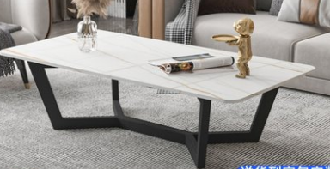 | 图片色 | 1200*650*430 | 岩板台面，金属脚架 | 张 | 1
办公室（51平）
15 | 前台 |  | 图片色 | 2500*700*1100 | 1、贴面板材：采用符合国家标准E1级环保三聚氰胺防火板， 2、基材：进口中纤板,优质绿色环保产品,甲醛含量≤1.0mg/L密度≥760kg/m3,静曲张度≥51.2Mpa,吸水膨胀率≤8.1%. 3、粘合剂：进口乳胶； 4、封边用材：2mm厚PVC胶边，进口热熔胶； 5.具有防水、防烫、防污、防酸、防碱、防火。 | 张 | 1
16 | 4人工位 |  | 图片色 | 2400*1200*750 | 1、贴面板材：采用符合国家标准E1级环保三聚氰胺防火板， 2、基材：进口中纤板,优质绿色环保产品,甲醛含量≤1.0mg/L密度≥760kg/m3,静曲张度≥51.2Mpa,吸水膨胀率≤8.1%. 3、粘合剂：进口乳胶； 4、封边用材：2mm厚PVC胶边，进口热熔胶； 5.具有防水、防烫、防污、防酸、防碱、防火。 | 套 | 1
17 | 2人工位 | 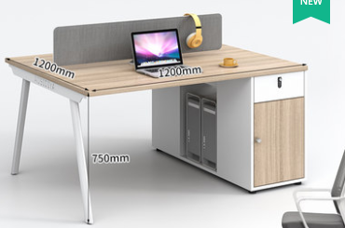 | 图片色 | 1200*1200*750 | 1、贴面板材：采用符合国家标准E1级环保三聚氰胺防火板， 2、基材：进口中纤板,优质绿色环保产品,甲醛含量≤1.0mg/L密度≥760kg/m3,静曲张度≥51.2Mpa,吸水膨胀率≤8.1%. 3、粘合剂：进口乳胶； 4、封边用材：2mm厚PVC胶边，进口热熔胶； 6.具有防水、防烫、防污、防酸、防碱、防火。 | 套 | 1
18 | 单人工位 |  | 图片色 | 1600*800 | 1、贴面板材：采用符合国家标准E1级环保三聚氰胺防火板， 2、基材：进口中纤板,优质绿色环保产品,甲醛含量≤1.0mg/L密度≥760kg/m3,静曲张度≥51.2Mpa,吸水膨胀率≤8.1%. 3、粘合剂：进口乳胶； 4、封边用材：2mm厚PVC胶边，进口热熔胶； 5.具有防水、防烫、防污、防酸、防碱、防火。 | 套 | 1
19 | 老板椅 |  | 图片色 | 1280*700 | 1、面料：选用意大利优质进口头层牛皮；2、海绵：优质沐森高回弹海绵，椅座50#高密度海绵，椅背40#高密度海绵；3、曲木板：密度≥600kg/m3，含水率≤9%，经高温蒸煮、高温干燥、高温层压。不变形、不虫蛀、不霉；4、底盘及气杆：采用意大利进口底盘，气压升降棒，气动升降，倾仰调节；5、椅脚及椅轮：黑色强化PU防震静音轮； | 张 | 1
20 | 办公椅 |  | 黑色 | 1100*600 | 1、面料:选进口网布,耐磨性强,阻燃,经防污处理,清洁方便； 2、辅料:采用杜邦公司的PU成型发泡高密度海绵,表面有一层保护面,可防氧化,防碎,经过HD测试永不变形；钢脚管壁2.0 | 张 | 9
办公室（137平）
21 | 前台 |  | 图片色 | 2600*700*1100 | 1、贴面板材：采用符合国家标准E1级环保三聚氰胺防火板， 2、基材：进口中纤板,优质绿色环保产品,甲醛含量≤1.0mg/L密度≥760kg/m3,静曲张度≥51.2Mpa,吸水膨胀率≤8.1%. 3、粘合剂：进口乳胶； 4、封边用材：2mm厚PVC胶边，进口热熔胶； 5.具有防水、防烫、防污、防酸、防碱、防火。 | 张 | 1
22 | 4人工位 |  | 图片色 | 2400*1200*750 | 1、贴面板材：采用符合国家标准E1级环保三聚氰胺防火板， 2、基材：进口中纤板,优质绿色环保产品,甲醛含量≤1.0mg/L密度≥760kg/m3,静曲张度≥51.2Mpa,吸水膨胀率≤8.1%. 3、粘合剂：进口乳胶； 4、封边用材：2mm厚PVC胶边，进口热熔胶； 5.具有防水、防烫、防污、防酸、防碱、防火。 | 套 | 4
23 | 单人工位 |  | 图片色 | 1600*800*750 | 1、贴面板材：采用符合国家标准E1级环保三聚氰胺防火板， 2、基材：进口中纤板,优质绿色环保产品,甲醛含量≤1.0mg/L密度≥760kg/m3,静曲张度≥51.2Mpa,吸水膨胀率≤8.1%. 3、粘合剂：进口乳胶； 4、封边用材：2mm厚PVC胶边，进口热熔胶； 5.具有防水、防烫、防污、防酸、防碱、防火。 | 套 | 1
24 | 双人沙发 |  | 图片色 | 1700*775 | 采用优质PU皮面料，透气性强，皮质柔软铁手，光滑耐磨，内框架采用依据人体学原理制造的多层板热压成型，经防虫、防腐处理，一次成型高密度泡棉。钢制下架. | 张 | 1
25 | 茶几 |  | 图片色 | 1000*500 | 1、贴面板材：采用符合国家标准E1级环保三聚氰胺防火板， 2、基材：进口中纤板,优质绿色环保产品,甲醛含量≤1.0mg/L密度≥760kg/m3,静曲张度≥51.2Mpa,吸水膨胀率≤8.1%. 3、粘合剂：进口乳胶； 4、封边用材：2mm厚PVC胶边，进口热熔胶； 5.具有防水、防烫、防污、防酸、防碱、防火。 | 张 | 1
26 | 洽谈桌椅 |  | 图片色 | 1桌4椅（灰色白色岩板） 直径80CM | 1、贴面板材：采用符合国家标准E1级环保三聚氰胺防火板， 2、基材：进口中纤板,优质绿色环保产品,甲醛含量≤1.0mg/L密度≥760kg/m3,静曲张度≥51.2Mpa,吸水膨胀率≤8.1%. 3、粘合剂：进口乳胶； 4、封边用材：2mm厚PVC胶边，进口热熔胶； 5.具有防水、防烫、防污、防酸、防碱、防火。 | 套 | 1
27 | 老板椅 |  | 图片色 | 1280*700 | 1、面料：选用意大利优质进口头层牛皮；2、海绵：优质沐森高回弹海绵，椅座50#高密度海绵，椅背40#高密度海绵；3、曲木板：密度≥600kg/m3，含水率≤9%，经高温蒸煮、高温干燥、高温层压。不变形、不虫蛀、不霉；4、底盘及气杆：采用意大利进口底盘，气压升降棒，气动升降，倾仰调节；5、椅脚及椅轮：黑色强化PU防震静音轮； | 张 | 1
28 | 办公椅 |  | 黑色 | 1100*600 | 1、面料:选进口网布,耐磨性强,阻燃,经防污处理,清洁方便； 2、辅料:采用杜邦公司的PU成型发泡高密度海绵,表面有一层保护面,可防氧化,防碎,经过HD测试永不变形；钢脚管壁2.0 | 张 | 15
 | 办公室（119平）
29 | 前台 |  | 图片色 | 2600*700*1100 | 1、贴面板材：采用符合国家标准E1级环保三聚氰胺防火板， 2、基材：进口中纤板,优质绿色环保产品,甲醛含量≤1.0mg/L密度≥760kg/m3,静曲张度≥51.2Mpa,吸水膨胀率≤8.1%. 3、粘合剂：进口乳胶； 4、封边用材：2mm厚PVC胶边，进口热熔胶； 5.具有防水、防烫、防污、防酸、防碱、防火。 | 张 | 1
30 | 4人工位 |  | 图片色 | 2400*1400*750 | 1、贴面板材：采用符合国家标准E1级环保三聚氰胺防火板， 2、基材：进口中纤板,优质绿色环保产品,甲醛含量≤1.0mg/L密度≥760kg/m3,静曲张度≥51.2Mpa,吸水膨胀率≤8.1%. 3、粘合剂：进口乳胶； 4、封边用材：2mm厚PVC胶边，进口热熔胶； 5.具有防水、防烫、防污、防酸、防碱、防火。 | 套 | 1
31 | 6人工位 |  | 图片色 | 4200*1400*750 | 1、贴面板材：采用符合国家标准E1级环保三聚氰胺防火板， 2、基材：进口中纤板,优质绿色环保产品,甲醛含量≤1.0mg/L密度≥760kg/m3,静曲张度≥51.2Mpa,吸水膨胀率≤8.1%. 3、粘合剂：进口乳胶； 4、封边用材：2mm厚PVC胶边，进口热熔胶； 5.具有防水、防烫、防污、防酸、防碱、防火。 | 套 | 1
32 | 单人工位 |  | 图片色 | 1600*800*750 | 1、贴面板材：采用符合国家标准E1级环保三聚氰胺防火板， 2、基材：进口中纤板,优质绿色环保产品,甲醛含量≤1.0mg/L密度≥760kg/m3,静曲张度≥51.2Mpa,吸水膨胀率≤8.1%. 3、粘合剂：进口乳胶； 4、封边用材：2mm厚PVC胶边，进口热熔胶； 5.具有防水、防烫、防污、防酸、防碱、防火。 | 套 | 2
33 | 会议桌 |  | 图片色 | 2000*1000*750 | 1、贴面板材：采用符合国家标准E1级环保三聚氰胺防火板， 2、基材：进口中纤板,优质绿色环保产品,甲醛含量≤1.0mg/L密度≥760kg/m3,静曲张度≥51.2Mpa,吸水膨胀率≤8.1%. 3、粘合剂：进口乳胶； 4、封边用材：2mm厚PVC胶边，进口热熔胶； 5.具有防水、防烫、防污、防酸、防碱、防火。 | 张 | 1
34 | 老板椅 |  | 图片色 | 1280*700 | 1、面料：选用意大利优质进口头层牛皮；2、海绵：优质沐森高回弹海绵，椅座50#高密度海绵，椅背40#高密度海绵；3、曲木板：密度≥600kg/m3，含水率≤9%，经高温蒸煮、高温干燥、高温层压。不变形、不虫蛀、不霉；4、底盘及气杆：采用意大利进口底盘，气压升降棒，气动升降，倾仰调节；5、椅脚及椅轮：黑色强化PU防震静音轮； | 张 | 2
35 | 办公椅 |  | 黑色 | 1100*600 | 1、面料:选进口网布,耐磨性强,阻燃,经防污处理,清洁方便； 2、辅料:采用杜邦公司的PU成型发泡高密度海绵,表面有一层保护面,可防氧化,防碎,经过HD测试永不变形；钢脚管壁2.0 | 张 | 23
办公室（80平）
36 | 前台 |  | 图片色 | 2600*700*1100 | 1、贴面板材：采用符合国家标准E1级环保三聚氰胺防火板， 2、基材：进口中纤板,优质绿色环保产品,甲醛含量≤1.0mg/L密度≥760kg/m3,静曲张度≥51.2Mpa,吸水膨胀率≤8.1%. 3、粘合剂：进口乳胶； 4、封边用材：2mm厚PVC胶边，进口热熔胶； 5.具有防水、防烫、防污、防酸、防碱、防火。 | 张 | 1
37 | 单人工位 |  | 图片色 | 1400*700*750 | 1、贴面板材：采用符合国家标准E1级环保三聚氰胺防火板， 2、基材：进口中纤板,优质绿色环保产品,甲醛含量≤1.0mg/L密度≥760kg/m3,静曲张度≥51.2Mpa,吸水膨胀率≤8.1%. 3、粘合剂：进口乳胶； 4、封边用材：2mm厚PVC胶边，进口热熔胶； 5.具有防水、防烫、防污、防酸、防碱、防火。 | 套 | 1
38 | 单人工位 |  | 图片色 | 1600*800*750 | 1、贴面板材：采用符合国家标准E1级环保三聚氰胺防火板， 2、基材：进口中纤板,优质绿色环保产品,甲醛含量≤1.0mg/L密度≥760kg/m3,静曲张度≥51.2Mpa,吸水膨胀率≤8.1%. 3、粘合剂：进口乳胶； 4、封边用材：2mm厚PVC胶边，进口热熔胶； 5.具有防水、防烫、防污、防酸、防碱、防火。 | 套 | 2
39 | 6人工位 |  | 图片色 | 4200*1400*750 | 1、贴面板材：采用符合国家标准E1级环保三聚氰胺防火板， 2、基材：进口中纤板,优质绿色环保产品,甲醛含量≤1.0mg/L密度≥760kg/m3,静曲张度≥51.2Mpa,吸水膨胀率≤8.1%. 3、粘合剂：进口乳胶； 4、封边用材：2mm厚PVC胶边，进口热熔胶； 5.具有防水、防烫、防污、防酸、防碱、防火。 | 套 | 1
40 | 老板椅 |  | 图片色 | 1280*700 | 1、面料：选用意大利优质进口头层牛皮；2、海绵：优质沐森高回弹海绵，椅座50#高密度海绵，椅背40#高密度海绵；3、曲木板：密度≥600kg/m3，含水率≤9%，经高温蒸煮、高温干燥、高温层压。不变形、不虫蛀、不霉；4、底盘及气杆：采用意大利进口底盘，气压升降棒，气动升降，倾仰调节；5、椅脚及椅轮：黑色强化PU防震静音轮； | 张 | 2
41 | 办公椅 |  | 黑色 | 1100*600 | 1、面料:选进口网布,耐磨性强,阻燃,经防污处理,清洁方便； 2、辅料:采用杜邦公司的PU成型发泡高密度海绵,表面有一层保护面,可防氧化,防碎,经过HD测试永不变形；钢脚管壁2.0 | 张 | 12
 | 办公室（160平）
42 | 前台 |  | 图片色 | 1800*700*750 | 1、贴面板材：采用符合国家标准E1级环保三聚氰胺防火板， 2、基材：进口中纤板,优质绿色环保产品,甲醛含量≤1.0mg/L密度≥760kg/m3,静曲张度≥51.2Mpa,吸水膨胀率≤8.1%. 3、粘合剂：进口乳胶； 4、封边用材：2mm厚PVC胶边，进口热熔胶； 5.具有防水、防烫、防污、防酸、防碱、防火。 | 张 | 1
43 | 单人工位 |  | 图片色 | 1800*800*750 | 1、贴面板材：采用符合国家标准E1级环保三聚氰胺防火板， 2、基材：进口中纤板,优质绿色环保产品,甲醛含量≤1.0mg/L密度≥760kg/m3,静曲张度≥51.2Mpa,吸水膨胀率≤8.1%. 3、粘合剂：进口乳胶； 4、封边用材：2mm厚PVC胶边，进口热熔胶； 5.具有防水、防烫、防污、防酸、防碱、防火。 | 套 | 3
44 | 4人工位 |  | 图片色 | 2400*1400*750 | 1、贴面板材：采用符合国家标准E1级环保三聚氰胺防火板， 2、基材：进口中纤板,优质绿色环保产品,甲醛含量≤1.0mg/L密度≥760kg/m3,静曲张度≥51.2Mpa,吸水膨胀率≤8.1%. 3、粘合剂：进口乳胶； 4、封边用材：2mm厚PVC胶边，进口热熔胶； 5.具有防水、防烫、防污、防酸、防碱、防火。 | 套 | 2
45 | 会议桌 |  | 图片色 | 3000*1200*750 | 1、贴面板材：采用符合国家标准E1级环保三聚氰胺防火板， 2、基材：进口中纤板,优质绿色环保产品,甲醛含量≤1.0mg/L密度≥760kg/m3,静曲张度≥51.2Mpa,吸水膨胀率≤8.1%. 3、粘合剂：进口乳胶； 4、封边用材：2mm厚PVC胶边，进口热熔胶； 5.具有防水、防烫、防污、防酸、防碱、防火。 | 张 | 1
46 | 文件柜 | 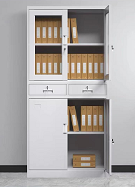 | 图片色 | 1800*850*390 | 基材：采用宝钢优质冷轧钢板厚度0.8mm。表面经酸洗磷化、恒温静电喷涂等13道工艺处理，产品喷涂塑粉附着力更强、不脱落、不生锈。进口绿色环保阿克苏塑粉，无毒、无副作用、无异味。品牌锁具，薄边设计，更引领潮流时尚。 | 个 | 2
47 | 茶水柜 | 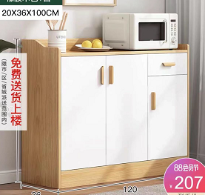 | 图片色 | 1200*360*1000 | 1、贴面板材：采用符合国家标准E1级环保三聚氰胺防火板， 2、基材：进口中纤板,优质绿色环保产品,甲醛含量≤1.0mg/L密度≥760kg/m3,静曲张度≥51.2Mpa,吸水膨胀率≤8.1%. 3、粘合剂：进口乳胶； 4、封边用材：2mm厚PVC胶边，进口热熔胶； 5.具有防水、防烫、防污、防酸、防碱、防火。 | 个 | 1
48 | 3人沙发 |  | 图片色 | 1800*780 | 采用优质PU皮面料，透气性强，皮质柔软铁手，光滑耐磨，内框架采用依据人体学原理制造的多层板热压成型，经防虫、防腐处理，一次成型高密度泡棉。钢制下架. | 张 | 5
49 | 茶几 |  | 图片色 | 1000*500 | 1、贴面板材：采用符合国家标准E1级环保三聚氰胺防火板， 2、基材：进口中纤板,优质绿色环保产品,甲醛含量≤1.0mg/L密度≥760kg/m3,静曲张度≥51.2Mpa,吸水膨胀率≤8.1%. 3、粘合剂：进口乳胶； 4、封边用材：2mm厚PVC胶边，进口热熔胶； 5.具有防水、防烫、防污、防酸、防碱、防火。 | 张 | 5
50 | 老板椅 |  | 图片色 | 1280*700 | 1、面料：选用意大利优质进口头层牛皮；2、海绵：优质沐森高回弹海绵，椅座50#高密度海绵，椅背40#高密度海绵；3、曲木板：密度≥600kg/m3，含水率≤9%，经高温蒸煮、高温干燥、高温层压。不变形、不虫蛀、不霉；4、底盘及气杆：采用意大利进口底盘，气压升降棒，气动升降，倾仰调节；5、椅脚及椅轮：黑色强化PU防震静音轮； | 张 | 6
51 | 办公椅 |  | 黑色 | 1100*600 | 1、面料:选进口网布,耐磨性强,阻燃,经防污处理,清洁方便； 2、辅料:采用杜邦公司的PU成型发泡高密度海绵,表面有一层保护面,可防氧化,防碎,经过HD测试永不变形；钢脚管壁2.0 | 张 | 34
52 | 接待室 | 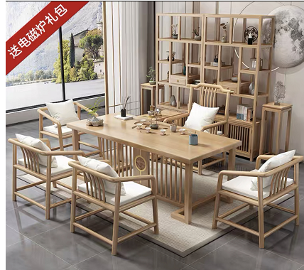 | 原木色 | 常规 | 莲花桌（1.8米）+1梳背椅+4梳背客椅+博古架（含茶水柜、花架） | 套 | 1
十四楼合计

